latihan 1 nomor 1
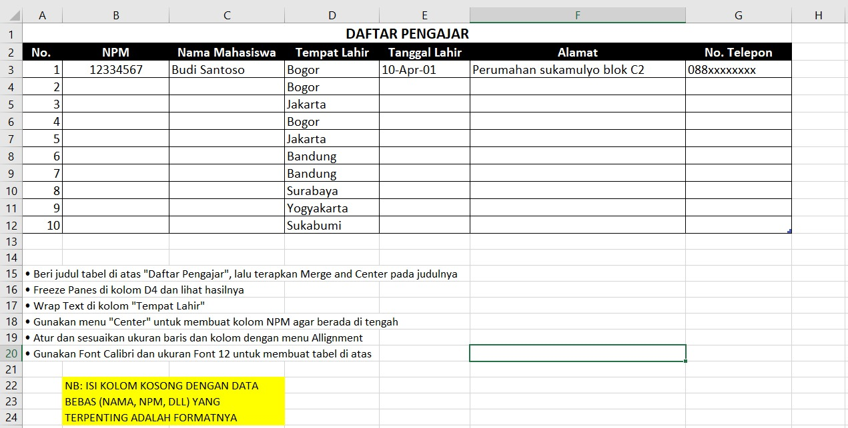
Daftar Pengajar
No | NPM | Nama Mahasiswa | Tempat Lahir | Tgl Lahir | Alamat | No.Hp
1 | 0000001 | Budi Santoso | Bogor | 2001-04-10 | Jl. Raya Bogor 65
2 | 0000002 | Deni Nugraha | Bogor | 15 Juni 2004 | Jl. Raya Bogor 34
3 | 0000003 | Iwan Sulistyanto | Jakarta | 16 Desember 2005
4 | 0000004 | Rani Fahira | Bogor | 17 Mei 2003 | Jl. Raya Bogor 72
5 | 0000005 | Zulfan Rusdi | Jakarta | 26 Februari 2002
6 | 0000006 | Nita Amalia | Bandung | 24 Maret 2004
7 | 0000007 | Zehan Aulia | Bandung | 31 Juli 2004
8 | 0000008 | Ratih Puspita | Surabaya | 2 September 2004
9 | 0000009 | Leni Marlina | Yogyakarta | 11 Oktober 2002
10 | 0000010 | Khoirudin Abbas | Sukabumi | 9 Januari 2005

LATIHAN 1 NOMOR 2

NO | NAMA | BULAN
 |  | JANUARI | FEBRUARI | MARET | APRIL | MEI | JUNI
1 | Upin, S.Pd | 0 | 0 | 0 | 0 | 0 | 0
2 | Ipin, S.Pd | 2 | 5 | 2 | 0 | 0 | 0
3 | Ehsan, S.Pd | 1 | 4 | 2 | 0 | 0 | 0
4 | Fizi, S.Pd | 3 | 3 | 2 | 0 | 0 | 0
5 | Zul, S.Pd | 4 | 2 | 2 | 0 | 0 | 0
6 | Izat, S.Pd | 2 | 3 | 0 | 0 | 0 | 0
7 | Mey-mey, S.Pd | 3 | 5 | 0 | 0 | 5 | 0
8 | Susanti, S.Pd | 6 | 2 | 0 | 0 | 3 | 0
9 | Mail , S.Pd | 1 | 1 | 0 | 0 | 2 | 0
10 | Badrol, S.Pd | 5 | 1 | 0 | 0 | 1 | 0
11 | Dalang, S.Pd | 3 | 1 | 0 | 0 | 1 | 0
12 | Ros, S.Pd | 1 | 1 | 4 | 6 | 1 | 3
13 | Jarjit, S.Pd | 5 | 0 | 3 | 2 | 0 | 2
14 | Mutho, S.Pd | 5 | 3 | 6 | 1 | 0 | 2
15 | Ahtong, S.Pd | 2 | 3 | 1 | 2 | 0 | 1

 |  |  |  |  |  |  |  | ISI NAMA BEBAS

